Create user table
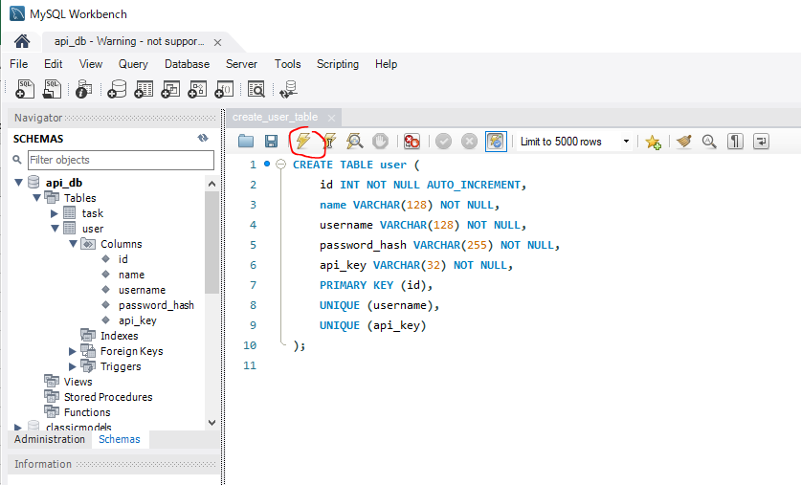
 | Create a table to store user account data
 | Mình đã thêm, sửa, xóa, update được data bằng api nhưng đó chưa có authentication
 | Ở phần này mình sẽ thêm authentication cho api của mình bằng cách require api key
 | api key nói đơn giản nó là 1 chuỗi duy nhất để xác định user
 | Mình sẽ tạo thêm trang đăng ký user, khi đăng ký user thì api key này sẽ được tạo cho user đó và được lưu trong bảng user
 | Để access được api thì phải send api key đó đi cùng mỗi request. Trước khi api trả response về thì nó sẽ check api key được gửi lên đó có trùng với giá trị api key được lưu trong DB hay ko, nếu
 | đúng thì response về bình thường, còn ko thì reject request đó và trả về message error

 | password_hash
 | https://www.php.net/manual/en/function.password-hash.php
 | Giá trị hash password mặc định thì sẽ lưu 60 ký tự
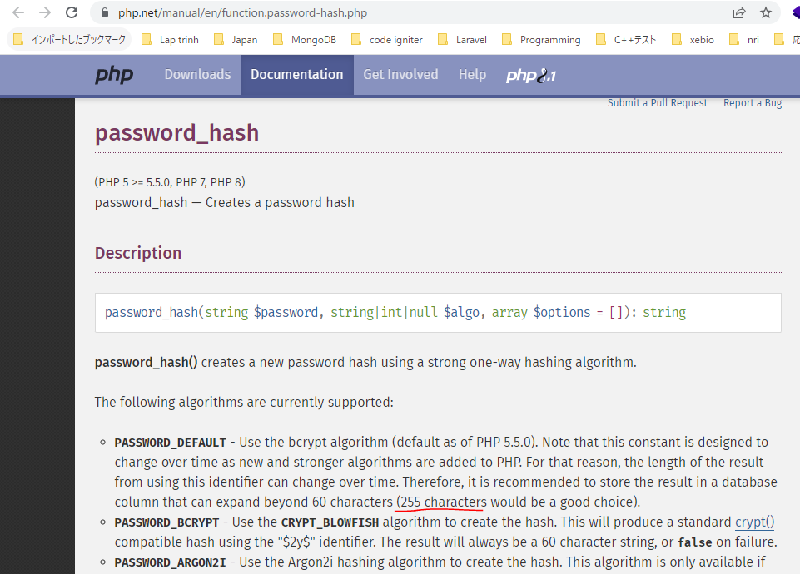

構成
 | rest-api-php
 |  | 1.api-basics
 |  | 2.http-basics
 |  | 3.rest-and-restful-apis
 |  |  | 1.access-a-restful-api
 |  |  |  | gists.php
 |  |  |  | index.php
 |  |  | 2.guzzlehttp
 |  |  | 3.use-an-sdk
 |  |  | 4.create-a-restful-api
 |  |  |  | api
 |  |  |  |  | .htaccess
 |  |  |  |  | index.php
 |  |  |  | src
 |  |  |  |  | Database.php
 |  |  |  |  | ErrorHandler.php
 |  |  |  |  | TaskController.php
 |  |  |  |  | TaskGateway.php
 |  |  |  | vendor
 |  |  |  | .env
 |  |  |  | composer.json
 |  |  |  | create_database.sql
 |  |  |  | create_task_table.sql
 |  |  |  | create_user_table.sql |  | → | new
 |  |  |  | insert_task_table.sql

rest-api-php\4.create-a-restful-api\create_user_table.sql
 | CREATE TABLE user (
 | id INT NOT NULL AUTO_INCREMENT,
 | name VARCHAR(128) NOT NULL,
 | username VARCHAR(128) NOT NULL,
 | password_hash VARCHAR(255) NOT NULL,
 | api_key VARCHAR(32) NOT NULL,
 | PRIMARY KEY (id),
 | UNIQUE (username),
 | UNIQUE (api_key)
 | );

DB

Register user
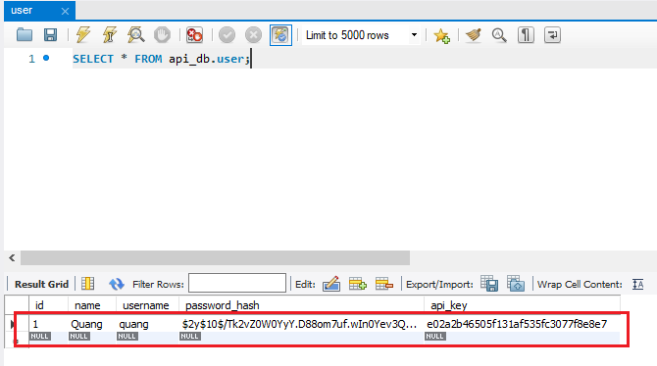
 | Add a register page to insert a new user record and generate a new API key

 | Minimal CSS Framework for semantic HTML
 | https://picocss.com/
 | Cho phép style nhanh CSS, ko cần add class cho các thẻ html
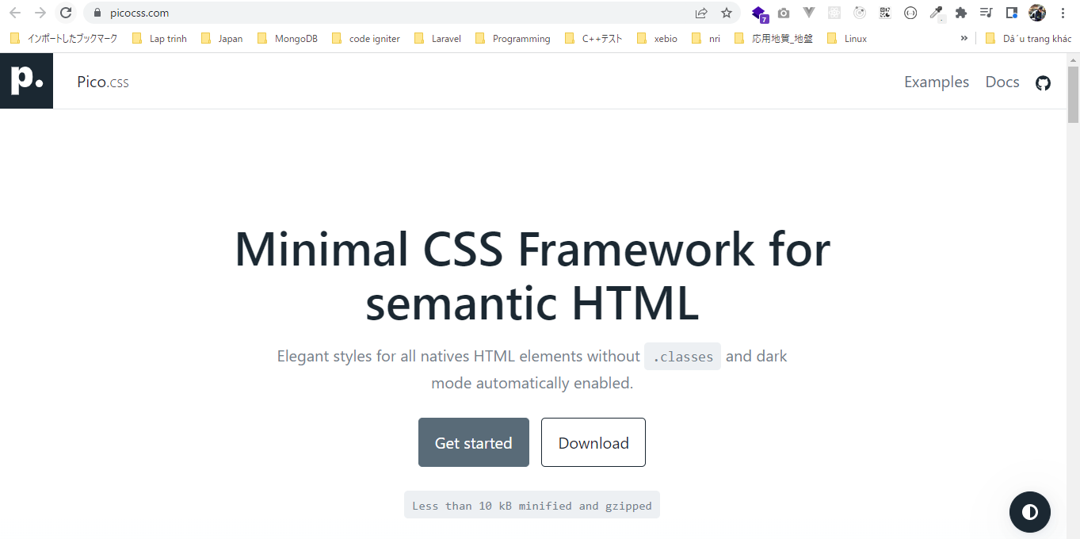

 | random_bytes
 | https://www.php.net/manual/en/function.random-bytes.php
 | Tạo ra 1 chuỗi random nhưng chuỗi random này là random bytes chứ ko phải là random của các character để dễ dùng
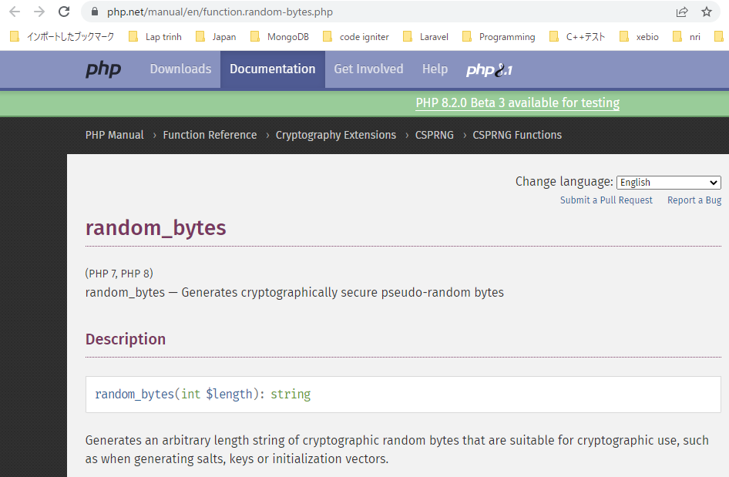

 | bin2hex
 | https://www.php.net/manual/en/function.bin2hex.php
 | Convert chuỗi random bytes tạo bởi random_bytes() sang 1 chuỗi chứa các letters và numbers
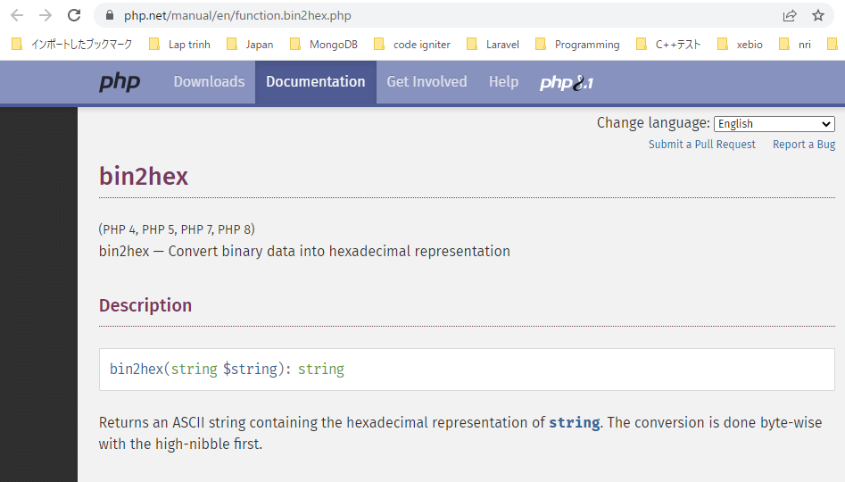

構成
 | rest-api-php
 |  | 1.api-basics
 |  | 2.http-basics
 |  | 3.rest-and-restful-apis
 |  |  | 1.access-a-restful-api
 |  |  |  | gists.php
 |  |  |  | index.php
 |  |  | 2.guzzlehttp
 |  |  | 3.use-an-sdk
 |  |  | 4.create-a-restful-api
 |  |  |  | api
 |  |  |  |  | .htaccess
 |  |  |  |  | index.php
 |  |  |  | src
 |  |  |  |  | Database.php
 |  |  |  |  | ErrorHandler.php
 |  |  |  |  | TaskController.php
 |  |  |  |  | TaskGateway.php
 |  |  |  | vendor
 |  |  |  | .env
 |  |  |  | composer.json
 |  |  |  | create_database.sql
 |  |  |  | create_task_table.sql
 |  |  |  | create_user_table.sql
 |  |  |  | insert_task_table.sql
 |  |  |  | register.php |  | → | new

rest-api-php\4.create-a-restful-api\register.php
 | <?php

 | require __DIR__ . "/vendor/autoload.php"; |  |  |  |  | → | Tự động load các class trong thư mục src

 | if ($_SERVER["REQUEST_METHOD"] === "POST") {

 | $dotenv = Dotenv\Dotenv::createImmutable(__DIR__);
 | $dotenv->load();

 | $database = new Database(
 | $_ENV["DB_HOST"],
 | $_ENV["DB_NAME"],
 | $_ENV["DB_USER"],
 | $_ENV["DB_PASS"]
 | );

 | $conn = $database->getConnection();

 | $sql = "INSERT INTO user (name, username, password_hash, api_key)
 | VALUES (:name, :username, :password_hash, :api_key)";

 | $stmt = $conn->prepare($sql);

 | $password_hash = password_hash($_POST["password"], PASSWORD_DEFAULT); |  |  |  |  | → | option PASSWORD_DEFAULT trả về chuỗi có độ dài 60 ký tự
 | $api_key = bin2hex(random_bytes(16)); |  |  |  |  | → | random_bytes(16) trả về độ dài là 16, sau đó bin2hex() trả về có độ dài là 32

 | $stmt->bindValue(":name", $_POST["name"], PDO::PARAM_STR);
 | $stmt->bindValue(":username", $_POST["username"], PDO::PARAM_STR);
 | $stmt->bindValue(":password_hash", $password_hash, PDO::PARAM_STR);
 | $stmt->bindValue(":api_key", $api_key, PDO::PARAM_STR);

 | $stmt->execute();

 | echo "Thank you for registering. Your API key is ", $api_key;
 | exit;
 | }

 | ?>
 | <!DOCTYPE html>
 | <html>

 | <head>
 | <meta charset="UTF-8">
 | <title>Register</title>
 | <link rel="stylesheet" href="https://unpkg.com/@picocss/pico@latest/css/pico.min.css"> |  |  |  |  | → | Cho phép style nhanh CSS, ko cần add class cho các thẻ html. Để có được các style cơ bản thì html
 | </head> |  |  |  |  |  | được bọc trong thẻ main.container

 | <body>

 | <main class="container">

 | <h1>Register</h1>

 | <form method="post">

 | <label for="name">
 | Name
 | <input name="name" id="name">
 | </label>

 | <label for="username">
 | Username
 | <input name="username" id="username">
 | </label>

 | <label for="password">
 | Password
 | <input type="password" name="password" id="password">
 | </label>

 | <button>Register</button>
 | </form>

 | </main>

 | </body>

 | </html>

Register
 | Password: 123456
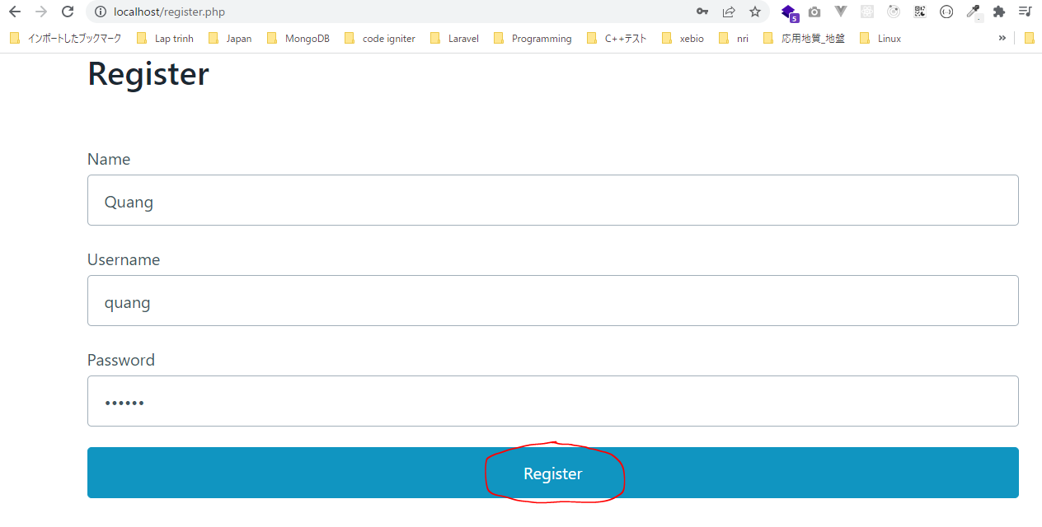

 | Check DB inserted

Send API key with the request
 | Send the API key with the request: query string or request header
 | Có thể gửi api key bằng cách thêm query string trên URL hoặc request header, thông thường thì hay dùng request header hơn giá trị request header này trên server sẽ get từ biến $_SERVER

 | API key
 | https://en.wikipedia.org/wiki/API_key
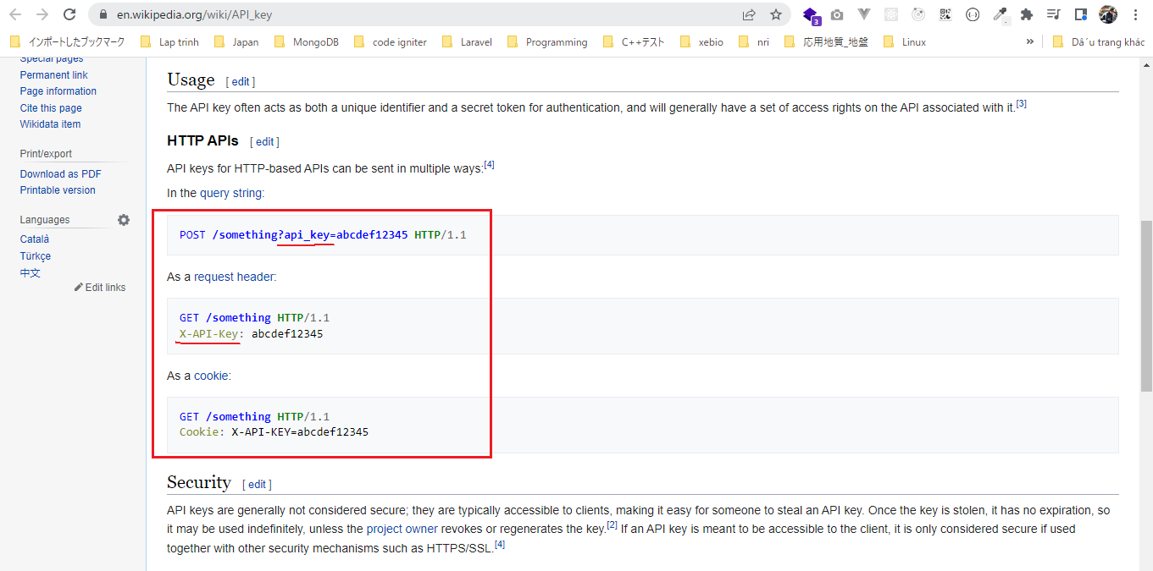

構成
 | rest-api-php
 |  | 1.api-basics
 |  | 2.http-basics
 |  | 3.rest-and-restful-apis
 |  |  | 1.access-a-restful-api
 |  |  |  | gists.php
 |  |  |  | index.php
 |  |  | 2.guzzlehttp
 |  |  | 3.use-an-sdk
 |  |  | 4.create-a-restful-api
 |  |  |  | api
 |  |  |  |  | .htaccess
 |  |  |  |  | index.php | → | code
 |  |  |  | src
 |  |  |  |  | Database.php
 |  |  |  |  | ErrorHandler.php
 |  |  |  |  | TaskController.php
 |  |  |  |  | TaskGateway.php
 |  |  |  | vendor
 |  |  |  | .env
 |  |  |  | composer.json
 |  |  |  | create_database.sql
 |  |  |  | create_task_table.sql
 |  |  |  | create_user_table.sql
 |  |  |  | insert_task_table.sql
 |  |  |  | register.php

①Gửi api key bằng cách thêm query string trên URL: api_key=abc
 | rest-api-php\4.create-a-restful-api\api\index.php
 | <?php

 | declare(strict_types=1);

 | ini_set("display_errors", "On");

 | require dirname(__DIR__) . "/vendor/autoload.php";

 | set_error_handler("ErrorHandler::handleError");
 | set_exception_handler("ErrorHandler::handleException");

 | $dotenv = Dotenv\Dotenv::createImmutable(dirname(__DIR__));
 | $dotenv->load();

 | $path = parse_url($_SERVER["REQUEST_URI"], PHP_URL_PATH);

 | $parts = explode("/", $path);

 | $resource = $parts[2];

 | $id = $parts[3] ?? null;

 | if ($resource != "tasks") {

 | http_response_code(404);
 | exit;
 | }

 | $api_key = $_GET["api_key"];

 | echo $api_key;

 | exit;

 | header("Content-type: application/json; charset=UTF-8");

 | $database = new Database($_ENV["DB_HOST"], $_ENV["DB_NAME"], $_ENV["DB_USER"], $_ENV["DB_PASS"]);

 | $task_gateway = new TaskGateway($database);

 | $controller = new TaskController($task_gateway);

 | $controller->processRequest($_SERVER['REQUEST_METHOD'], $id);

 | Check by cal api

②Gửi api key bằng cách thêm query string trên URL hoặc request header
 | <?php

 | declare(strict_types=1);

 | ini_set("display_errors", "On");

 | require dirname(__DIR__) . "/vendor/autoload.php";

 | set_error_handler("ErrorHandler::handleError");
 | set_exception_handler("ErrorHandler::handleException");

 | $dotenv = Dotenv\Dotenv::createImmutable(dirname(__DIR__));
 | $dotenv->load();

 | $path = parse_url($_SERVER["REQUEST_URI"], PHP_URL_PATH);

 | $parts = explode("/", $path);

 | $resource = $parts[2];

 | $id = $parts[3] ?? null;

 | if ($resource != "tasks") {

 | http_response_code(404);
 | exit;
 | }

 | $api_key = $_SERVER["HTTP_X_API_KEY"];

 | echo $api_key;

 | exit;

 | header("Content-type: application/json; charset=UTF-8");

 | $database = new Database($_ENV["DB_HOST"], $_ENV["DB_NAME"], $_ENV["DB_USER"], $_ENV["DB_PASS"]);

 | $task_gateway = new TaskGateway($database);

 | $controller = new TaskController($task_gateway);

 | $controller->processRequest($_SERVER['REQUEST_METHOD'], $id);

 | Check by cal api

Check API key return 400 if not
 | Check the API key is present in the request and return 400 if not
 | Xử lý cho trường hợp request header X-API-Key là rỗng hoặc ko được gửi đi khi call api, trong trường hợp này thì response trả về status 400 Bad Request
 | Bởi vì ứng dụng của mình khi gọi api thì cần có giá trị request header X-API-Key để authentication, nếu ko authentication được thì api sẽ ko tiếp tục process

 | 400 Bad Request
 | https://developer.mozilla.org/en-US/docs/Web/HTTP/Status/400
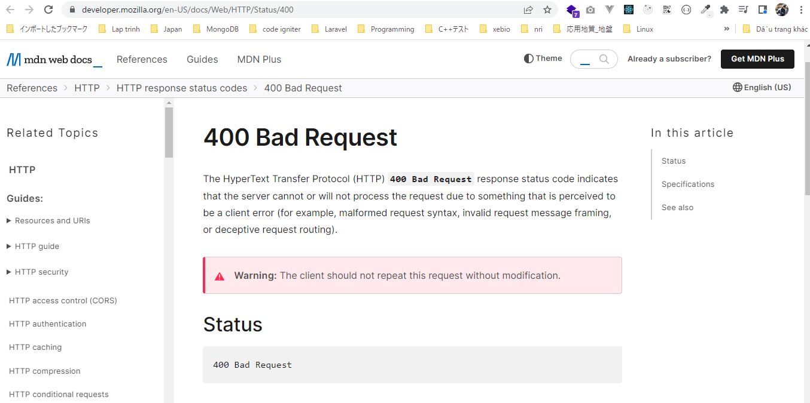

構成
 | rest-api-php
 |  | 1.api-basics
 |  | 2.http-basics
 |  | 3.rest-and-restful-apis
 |  |  | 1.access-a-restful-api
 |  |  |  | gists.php
 |  |  |  | index.php
 |  |  | 2.guzzlehttp
 |  |  | 3.use-an-sdk
 |  |  | 4.create-a-restful-api
 |  |  |  | api
 |  |  |  |  | .htaccess
 |  |  |  |  | index.php | → | code
 |  |  |  | src
 |  |  |  |  | Database.php
 |  |  |  |  | ErrorHandler.php
 |  |  |  |  | TaskController.php
 |  |  |  |  | TaskGateway.php
 |  |  |  | vendor
 |  |  |  | .env
 |  |  |  | composer.json
 |  |  |  | create_database.sql
 |  |  |  | create_task_table.sql
 |  |  |  | create_user_table.sql
 |  |  |  | insert_task_table.sql
 |  |  |  | register.php

rest-api-php\4.create-a-restful-api\api\index.php
 | <?php

 | declare(strict_types=1);

 | ini_set("display_errors", "On");

 | require dirname(__DIR__) . "/vendor/autoload.php";

 | set_error_handler("ErrorHandler::handleError");
 | set_exception_handler("ErrorHandler::handleException");

 | $dotenv = Dotenv\Dotenv::createImmutable(dirname(__DIR__));
 | $dotenv->load();

 | $path = parse_url($_SERVER["REQUEST_URI"], PHP_URL_PATH);

 | $parts = explode("/", $path);

 | $resource = $parts[2];

 | $id = $parts[3] ?? null;

 | if ($resource != "tasks") {

 | http_response_code(404);
 | exit;
 | }

 | header("Content-type: application/json; charset=UTF-8");

 | if (empty($_SERVER["HTTP_X_API_KEY"])) { |  |  |  |  |  |  | → | request header X-API-Key là rỗng hoặc ko được gửi đi khi call api, trong
 |  |  |  |  |  |  |  |  | trường hợp này thì response trả về status 400 Bad Request
 | http_response_code(400);
 | echo json_encode(["message" => "missing API key"]);
 | exit;
 | }

 | $api_key = $_SERVER["HTTP_X_API_KEY"];

 | echo json_encode($api_key);

 | exit;

 | $database = new Database($_ENV["DB_HOST"], $_ENV["DB_NAME"], $_ENV["DB_USER"], $_ENV["DB_PASS"]);

 | $task_gateway = new TaskGateway($database);

 | $controller = new TaskController($task_gateway);

 | $controller->processRequest($_SERVER['REQUEST_METHOD'], $id);

Check by call api
 | Trường hợp có request header X-API-Key nhưng giá trị của nó là rỗng

 | Trường hợp ko có request header X-API-Key cũng trả về 400

Create gateway class for user
 | Create a table data gateway class for the user table
 | Để authentication request được gửi đến thì mình phải so sánh api key được gửi đến với api key được lưu trong trường api_key của bảng user

構成
 | rest-api-php
 |  | 1.api-basics
 |  | 2.http-basics
 |  | 3.rest-and-restful-apis
 |  |  | 1.access-a-restful-api
 |  |  |  | gists.php
 |  |  |  | index.php
 |  |  | 2.guzzlehttp
 |  |  | 3.use-an-sdk
 |  |  | 4.create-a-restful-api
 |  |  |  | api
 |  |  |  |  | .htaccess
 |  |  |  |  | index.php | → | code
 |  |  |  | src
 |  |  |  |  | Database.php
 |  |  |  |  | ErrorHandler.php
 |  |  |  |  | TaskController.php
 |  |  |  |  | TaskGateway.php
 |  |  |  |  | UserGateway.php | → | new
 |  |  |  | vendor
 |  |  |  | .env
 |  |  |  | composer.json
 |  |  |  | create_database.sql
 |  |  |  | create_task_table.sql
 |  |  |  | create_user_table.sql
 |  |  |  | insert_task_table.sql
 |  |  |  | register.php

rest-api-php\4.create-a-restful-api\src\UserGateway.php
 | <?php

 | class UserGateway
 | {
 | private $conn;

 | public function __construct(Database $database)
 | {
 | $this->conn = $database->getConnection();
 | }

 | public function getByAPIKey(string $key): array
 | {
 | $sql = "SELECT *
 | FROM user
 | WHERE api_key = :api_key";

 | $stmt = $this->conn->prepare($sql);

 | $stmt->bindValue(":api_key", $key, PDO::PARAM_STR);

 | $stmt->execute();

 | $data = $stmt->fetch(PDO::FETCH_ASSOC);

 | if ($data == false) {

 | return [];
 | }

 | return $data;
 | }
 | }

rest-api-php\4.create-a-restful-api\api\index.php
 | <?php

 | declare(strict_types=1);

 | ini_set("display_errors", "On");

 | require dirname(__DIR__) . "/vendor/autoload.php";

 | set_error_handler("ErrorHandler::handleError");
 | set_exception_handler("ErrorHandler::handleException");

 | $dotenv = Dotenv\Dotenv::createImmutable(dirname(__DIR__));
 | $dotenv->load();

 | $path = parse_url($_SERVER["REQUEST_URI"], PHP_URL_PATH);

 | $parts = explode("/", $path);

 | $resource = $parts[2];

 | $id = $parts[3] ?? null;

 | if ($resource != "tasks") {

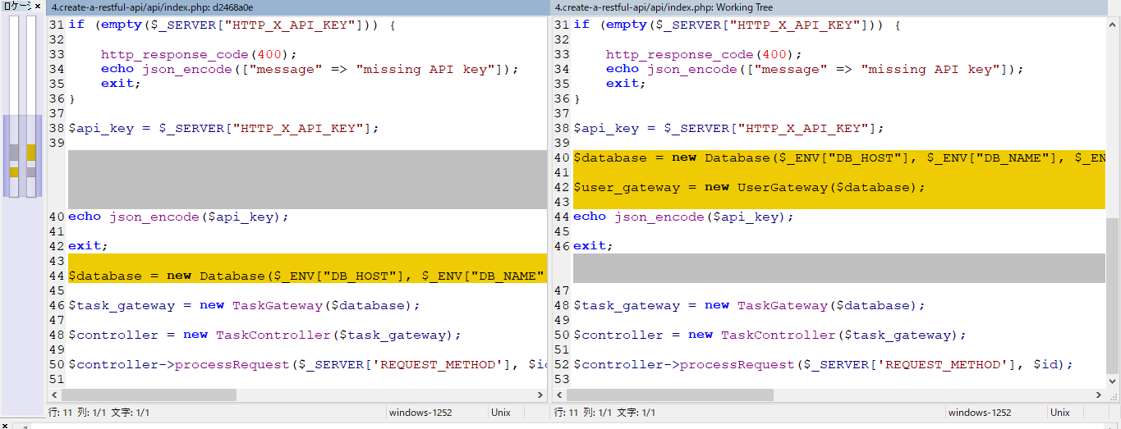
 | http_response_code(404); |  |  |  |  |  |  | before | after
 | exit;
 | }

 | header("Content-type: application/json; charset=UTF-8");

 | if (empty($_SERVER["HTTP_X_API_KEY"])) {

 | http_response_code(400);
 | echo json_encode(["message" => "missing API key"]);
 | exit;
 | }

 | $api_key = $_SERVER["HTTP_X_API_KEY"];

 | $database = new Database($_ENV["DB_HOST"], $_ENV["DB_NAME"], $_ENV["DB_USER"], $_ENV["DB_PASS"]);

 | $user_gateway = new UserGateway($database);

 | echo json_encode($api_key);

 | exit;

 | $task_gateway = new TaskGateway($database);

 | $controller = new TaskController($task_gateway);

 | $controller->processRequest($_SERVER['REQUEST_METHOD'], $id);

Authenticate API key 401 status
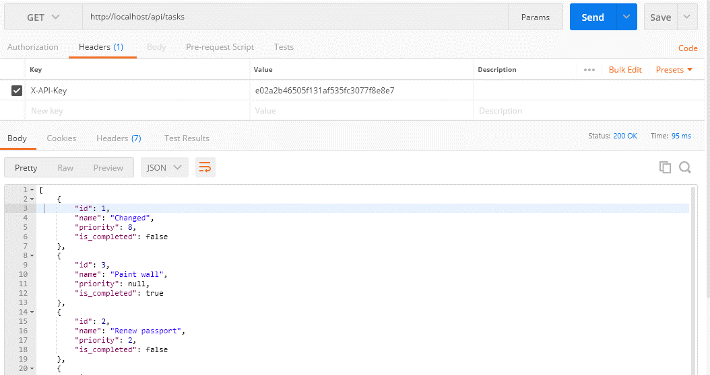
 | Authenticate the API key and return a 401 status code if invalid
 | Giờ thì mình đã có thể check được giá trị api key được gửi đến có đúng hay ko
 | Trong trường hợp giá trị api key đó được gửi đến ko đúng thì api sẽ trả về 401 Unauthorized

 | 401 Unauthorized
 | https://developer.mozilla.org/en-US/docs/Web/HTTP/Status/401
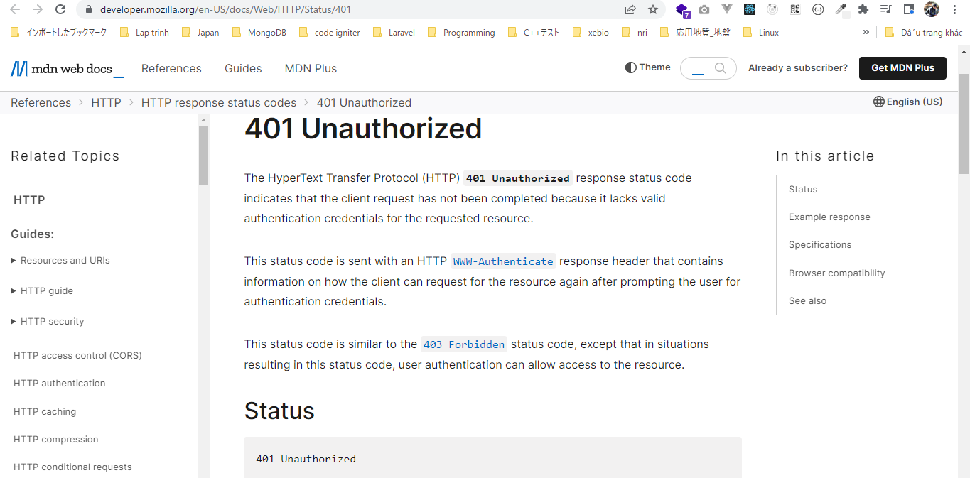

構成
 | rest-api-php
 |  | 1.api-basics
 |  | 2.http-basics
 |  | 3.rest-and-restful-apis
 |  |  | 1.access-a-restful-api
 |  |  |  | gists.php
 |  |  |  | index.php
 |  |  | 2.guzzlehttp
 |  |  | 3.use-an-sdk
 |  |  | 4.create-a-restful-api
 |  |  |  | api
 |  |  |  |  | .htaccess
 |  |  |  |  | index.php | → | code
 |  |  |  | src
 |  |  |  |  | Database.php
 |  |  |  |  | ErrorHandler.php
 |  |  |  |  | TaskController.php
 |  |  |  |  | TaskGateway.php
 |  |  |  |  | UserGateway.php
 |  |  |  | vendor
 |  |  |  | .env
 |  |  |  | composer.json
 |  |  |  | create_database.sql
 |  |  |  | create_task_table.sql
 |  |  |  | create_user_table.sql
 |  |  |  | insert_task_table.sql
 |  |  |  | register.php

rest-api-php\4.create-a-restful-api\api\index.php
 | <?php

 | declare(strict_types=1);

 | ini_set("display_errors", "On");

 | require dirname(__DIR__) . "/vendor/autoload.php";

 | set_error_handler("ErrorHandler::handleError");
 | set_exception_handler("ErrorHandler::handleException");

 | $dotenv = Dotenv\Dotenv::createImmutable(dirname(__DIR__));
 | $dotenv->load();

 | $path = parse_url($_SERVER["REQUEST_URI"], PHP_URL_PATH);

 | $parts = explode("/", $path);

 | $resource = $parts[2];

 | $id = $parts[3] ?? null;

 | if ($resource != "tasks") {

 | http_response_code(404);
 | exit;
 | }

 | header("Content-type: application/json; charset=UTF-8");

 | if (empty($_SERVER["HTTP_X_API_KEY"])) {

 | http_response_code(400);
 | echo json_encode(["message" => "missing API key"]);
 | exit;
 | }

 | $api_key = $_SERVER["HTTP_X_API_KEY"];

 | $database = new Database($_ENV["DB_HOST"], $_ENV["DB_NAME"], $_ENV["DB_USER"], $_ENV["DB_PASS"]);

 | $user_gateway = new UserGateway($database);

 | if ($user_gateway->getByAPIKey($api_key) === []) { |  |  |  |  |  |  | → | Giá trị api key được gửi đến ko tồn tại trong DB nghĩa là giá trị api key đó được
 |  |  |  |  |  |  |  |  | gửi đến ko đúng thì api sẽ trả về 401 Unauthorized
 | http_response_code(401);
 | echo json_encode(["message" => "invalid API key"]);
 | exit;
 | }

 | $task_gateway = new TaskGateway($database);

 | $controller = new TaskController($task_gateway);

 | $controller->processRequest($_SERVER['REQUEST_METHOD'], $id);

Check by call api
 | Call api /tasks với api key ko đúng e02a2b46505f131af535fc3077f8e8e7XXX

 | Call api /tasks với api key đúng. API trả về danh sách task bình thường

bootstrap file and Auth class
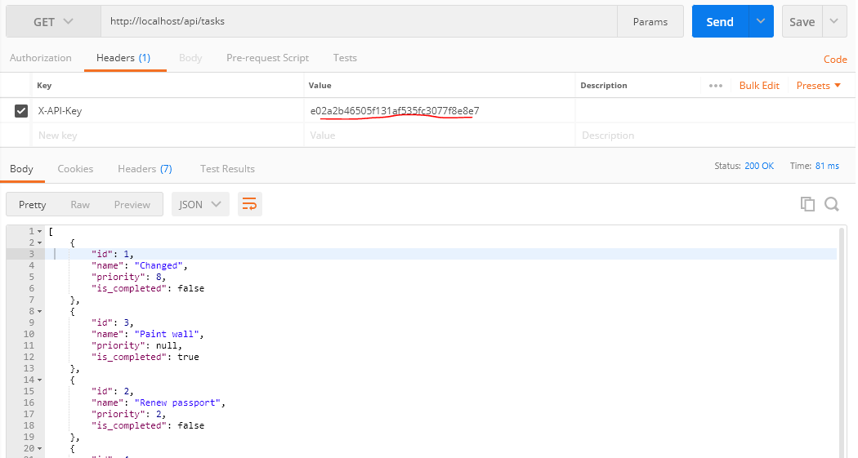
 | Refactor the front controller to a bootstrap file and Auth class
 | Đối với tất cả các request được gửi đến thì đầu tiên là đến index.php xử lý
 | Tất cả các enpoint api thì có chung các phần xử lý như require autoload.php enable các phần handler error …. Các phần chúng đó mình sẽ gom vào bootstrap.php
 | Đối với phần authentication thì mình cũng sẽ tách riêng ra class Auth.php

構成
 | rest-api-php
 |  | 1.api-basics
 |  | 2.http-basics
 |  | 3.rest-and-restful-apis
 |  |  | 1.access-a-restful-api
 |  |  |  | gists.php
 |  |  |  | index.php
 |  |  | 2.guzzlehttp
 |  |  | 3.use-an-sdk
 |  |  | 4.create-a-restful-api
 |  |  |  | api
 |  |  |  |  | .htaccess
 |  |  |  |  | bootstrap.php |  |  | → | new
 |  |  |  |  | index.php |  |  | → | code
 |  |  |  | src
 |  |  |  |  | Auth.php |  |  | → | new
 |  |  |  |  | Database.php
 |  |  |  |  | ErrorHandler.php
 |  |  |  |  | TaskController.php
 |  |  |  |  | TaskGateway.php
 |  |  |  |  | UserGateway.php
 |  |  |  | vendor
 |  |  |  | .env
 |  |  |  | composer.json
 |  |  |  | create_database.sql
 |  |  |  | create_task_table.sql
 |  |  |  | create_user_table.sql
 |  |  |  | insert_task_table.sql
 |  |  |  | register.php

rest-api-php\4.create-a-restful-api\api\bootstrap.php
 | <?php

 | require dirname(__DIR__) . "/vendor/autoload.php";

 | set_error_handler("ErrorHandler::handleError");
 | set_exception_handler("ErrorHandler::handleException");

 | $dotenv = Dotenv\Dotenv::createImmutable(dirname(__DIR__));
 | $dotenv->load();

 | header("Content-type: application/json; charset=UTF-8");

rest-api-php\4.create-a-restful-api\src\Auth.php
 | <?php

 | class Auth
 | {
 | private $user_gateway;

 | public function __construct(UserGateway $user_gateway)
 | {
 | $this->user_gateway = $user_gateway;
 | }

 | public function authenticateAPIKey(): bool |  |  |  |  | → | Trả về 1 giá trị boolean. Nếu authentication thành công thì trả về true, ngược lại trả về false
 | {
 | if (empty($_SERVER["HTTP_X_API_KEY"])) {

 | http_response_code(400);
 | echo json_encode(["message" => "missing API key"]);
 | return false;
 | }

 | $api_key = $_SERVER["HTTP_X_API_KEY"];

 | if ($this->user_gateway->getByAPIKey($api_key) === []) {

 | http_response_code(401);
 | echo json_encode(["message" => "invalid API key"]);
 | return false;
 | }

 | return true;
 | }
 | }

rest-api-php\4.create-a-restful-api\api\index.php |  |  |  |  |  |  |  |  |  | Before | After
 | <?php

 | declare(strict_types=1);

 | require __DIR__ . "/bootstrap.php";

 | ini_set("display_errors", "On");

 | $path = parse_url($_SERVER["REQUEST_URI"], PHP_URL_PATH);

 | $parts = explode("/", $path);

 | $resource = $parts[2];

 | $id = $parts[3] ?? null;
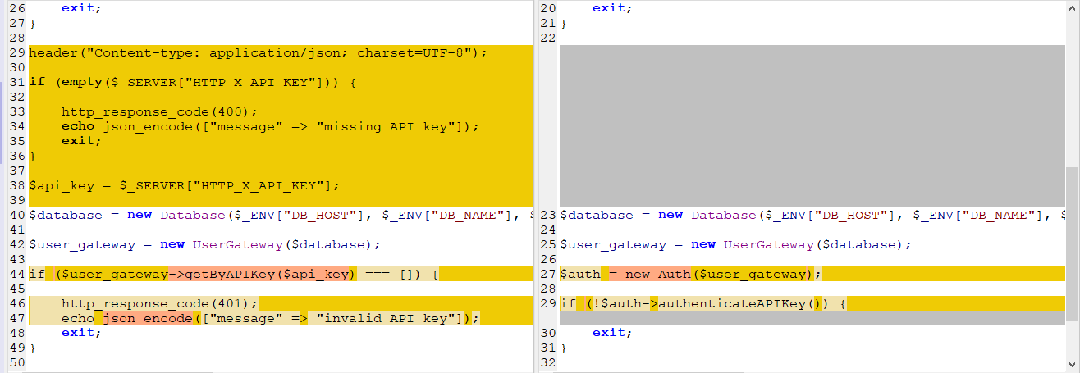
 | if ($resource != "tasks") {

 | http_response_code(404);
 | exit;
 | }

 | $database = new Database($_ENV["DB_HOST"], $_ENV["DB_NAME"], $_ENV["DB_USER"], $_ENV["DB_PASS"]);

 | $user_gateway = new UserGateway($database);

 | $auth = new Auth($user_gateway);

 | if (!$auth->authenticateAPIKey()) {
 | exit;
 | }

 | $task_gateway = new TaskGateway($database);

 | $controller = new TaskController($task_gateway);

 | $controller->processRequest($_SERVER['REQUEST_METHOD'], $id);

 | Trong trường hợp authentication thành công thì tiếp tục process, nếu ko thành công thì thoát khoải process của script

Check by call api
 | call api /tasks nhưng ko truyền api key

 | call api /tasks có truyền api key nhưng giá trị rỗng

 | call api /tasks có truyền api key nhưng giá trị ko đúng

 | call api /tasks có truyền api key với giá trị giống trong db, api trả về danh sách task bình thường

Add a foreign key relationship
 | Add a foreign key relationship to link task records to user records
 | Khi authenticate bằng cách dùng api key thì cần phải xác định key đó là của user nào
 | Hiện tại thì bất kỳ user nào thì cũng có thể access đến bất kỳ task nào bằng nhiều api enpoint khác nhau. Giờ mình sẽ thêm liên kết task nào là của user nào thì user đó mới có quyền access đến
 | bằng cách thêm foreign key vào bảng task

 |  |  |  | Change 構成
構成 |  |  |  |  |  |  |  | 構成
 | rest-api-php |  |  |  |  |  |  |  | rest-api-php
 |  | 1.api-basics |  |  |  |  |  |  |  | 1.api-basics
 |  | 2.http-basics |  |  |  |  |  |  |  | 2.http-basics
 |  | 3.rest-and-restful-apis |  |  |  |  |  |  |  | 3.rest-and-restful-apis
 |  |  | 1.access-a-restful-api |  |  |  |  |  |  |  | 1.access-a-restful-api
 |  |  |  | gists.php |  |  |  |  |  |  |  | gists.php
 |  |  |  | index.php |  |  |  |  |  |  |  | index.php
 |  |  | 2.guzzlehttp |  |  |  |  |  |  |  | 2.guzzlehttp
 |  |  | 3.use-an-sdk |  |  |  |  |  |  |  | 3.use-an-sdk
 |  |  | 4.create-a-restful-api |  |  |  |  |  |  |  | 4.create-a-restful-api
 |  |  |  | api |  |  |  |  |  |  |  | api
 |  |  |  |  | .htaccess |  |  |  |  |  |  |  | .htaccess
 |  |  |  |  | bootstrap.php |  |  |  |  |  |  |  | bootstrap.php
 |  |  |  |  | index.php |  |  |  |  |  |  |  | index.php
 |  |  |  | src |  |  |  |  |  |  |  | database |  | → | new
 |  |  |  |  | Auth.php |  |  |  |  |  |  |  | 1.create_database.sql
 |  |  |  |  | Database.php |  |  |  |  |  |  |  | 2.create_task_table.sql
 |  |  |  |  | ErrorHandler.php |  |  |  |  |  |  |  | 3.insert_task_table.sql
 |  |  |  |  | TaskController.php |  |  |  |  |  |  |  | 4.create_user_table.sql
 |  |  |  |  | TaskGateway.php |  |  |  |  |  |  |  | 5.link_tasks_to_users.sql | → | new
 |  |  |  |  | UserGateway.php |  |  |  |  |  |  | src
 |  |  |  | vendor |  |  |  |  |  |  |  |  | Auth.php
 |  |  |  | .env |  |  |  |  |  |  |  |  | Database.php
 |  |  |  | composer.json |  |  |  |  |  |  |  |  | ErrorHandler.php
 |  |  |  | create_database.sql |  |  |  |  |  |  |  |  | TaskController.php
 |  |  |  | create_task_table.sql |  |  |  |  |  |  |  |  | TaskGateway.php
 |  |  |  | create_user_table.sql |  |  |  |  |  |  |  |  | UserGateway.php
 |  |  |  | insert_task_table.sql |  |  |  |  |  |  |  | vendor
 |  |  |  | register.php |  |  |  |  |  |  |  | .env
 |  |  |  |  |  |  |  |  |  |  |  | composer.json
 |  |  |  |  |  |  |  |  |  |  |  | register.php

rest-api-php\4.create-a-restful-api\database\5.link_tasks_to_users.sql
 | ALTER TABLE task
 | ADD user_id INT NOT NULL, |  |  |  |  | → | Thêm field user_id vào bảng task
 | ADD INDEX (user_id);

 | ALTER TABLE task |  |  |  |  | → | Them foreign key cho bảng task, nếu record bảng user được delete hoặc update thì record liên quan bên bảng task cũng sẽ được delete hoặc update
 | ADD FOREIGN KEY (user_id) REFERENCES user(id)
 | ON DELETE CASCADE ON UPDATE CASCADE;

Thêm field user_id vào bảng task

 | Check bảng task thấy field user_id đã được thêm và tất cả các giá trị của user_id đang là 0 trong khi bảng user đang có 1 user
 | có id là 1 nên mình sẽ update các giá trị user_id của bảng task thành 1
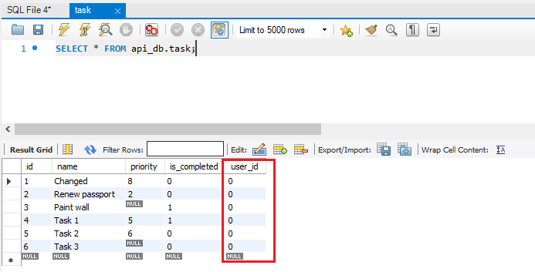

 | user table
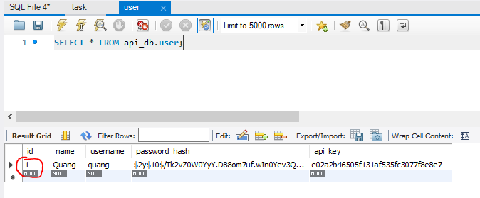

 | update các giá trị user_id trong bảng task thành 1 |  |  |  |  |  |  |  |  |  |  | SET SQL_SAFE_UPDATES=0;
 | Tuy nhiên MySQL Workbench mặc định được dùng safe update mode nên để update được thì cần disable safe mode

 | Check giá trị user_id đã được update thành 1
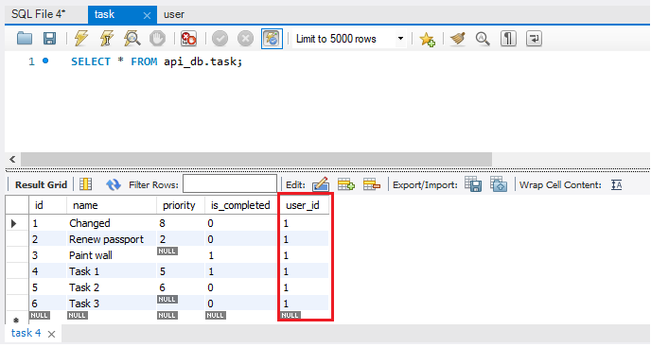

Them foreign key cho bảng task, nếu record bảng user được delete hoặc update thì record liên quan bên bảng task cũng sẽ được delete hoặc update

Retrieve ID of athenticate user
 | Retrieve the ID of the authenticated user when authenticating
 | Hiên tại task record đã được link đến user record do đó mình có thể dàng buộc những task của user đã được authentication bởi api key được gửi đến khi get/add/update/delete. Để
 | làm được việc này thì ban đầu dựa vào api key được gửi đến mình sẽ lấy được giá trị id của user đó

構成
 | rest-api-php
 |  | 1.api-basics
 |  | 2.http-basics
 |  | 3.rest-and-restful-apis
 |  |  | 1.access-a-restful-api
 |  |  |  | gists.php
 |  |  |  | index.php
 |  |  | 2.guzzlehttp
 |  |  | 3.use-an-sdk
 |  |  | 4.create-a-restful-api
 |  |  |  | api
 |  |  |  |  | .htaccess
 |  |  |  |  | bootstrap.php
 |  |  |  |  | index.php | → | code
 |  |  |  | database
 |  |  |  |  | 1.create_database.sql
 |  |  |  |  | 2.create_task_table.sql
 |  |  |  |  | 3.insert_task_table.sql
 |  |  |  |  | 4.create_user_table.sql
 |  |  |  |  | 5.link_tasks_to_users.sql
 |  |  |  | src
 |  |  |  |  | Auth.php | → | code
 |  |  |  |  | Database.php
 |  |  |  |  | ErrorHandler.php
 |  |  |  |  | TaskController.php
 |  |  |  |  | TaskGateway.php
 |  |  |  |  | UserGateway.php
 |  |  |  | vendor
 |  |  |  | .env
 |  |  |  | composer.json
 |  |  |  | register.php

rest-api-php\4.create-a-restful-api\src\Auth.php
 | <?php

 | class Auth
 | {
 | private $user_gateway;
 | private $user_id;

 | public function __construct(UserGateway $user_gateway)
 | {
 | $this->user_gateway = $user_gateway;
 | }

 | public function authenticateAPIKey(): bool
 | {
 | if (empty($_SERVER["HTTP_X_API_KEY"])) {

 | http_response_code(400);
 | echo json_encode(["message" => "missing API key"]);
 | return false;
 | }

 | $api_key = $_SERVER["HTTP_X_API_KEY"];

 | $user = $this->user_gateway->getByAPIKey($api_key);

 | if ($user === []) {

 | http_response_code(401);
 | echo json_encode(["message" => "invalid API key"]);
 | return false;
 | }

 | $this->user_id = $user["id"];

 | return true;
 | }

 | public function getUserID(): int
 | {
 | return $this->user_id;
 | }
 | }

rest-api-php\4.create-a-restful-api\api\index.php
 | <?php

 | declare(strict_types=1);

 | require __DIR__ . "/bootstrap.php";

 | ini_set("display_errors", "On");

 | $path = parse_url($_SERVER["REQUEST_URI"], PHP_URL_PATH);

 | $parts = explode("/", $path);

 | $resource = $parts[2];

 | $id = $parts[3] ?? null;

 | if ($resource != "tasks") {

 | http_response_code(404);
 | exit;
 | }

 | $database = new Database($_ENV["DB_HOST"], $_ENV["DB_NAME"], $_ENV["DB_USER"], $_ENV["DB_PASS"]);

 | $user_gateway = new UserGateway($database);

 | $auth = new Auth($user_gateway);

 | if (!$auth->authenticateAPIKey()) {
 | exit;
 | }

 | $user_id = $auth->getUserID(); |  |  |  |  |  |  | → | Sau khi authentication thành công gọi phương thức getUserID() để lấy user id

 | echo json_encode($user_id);
 | exit;

 | $task_gateway = new TaskGateway($database);

 | $controller = new TaskController($task_gateway);

 | $controller->processRequest($_SERVER['REQUEST_METHOD'], $id);

Check by call api
 | Bảng user hiện tại có 1 user với id là 1 và giá trị api_key là e02a2b46505f131af535fc3077f8e8e7, mình dùng giá trị này để
 | set request header X-API-Key để gọi api /tasks

 | user table
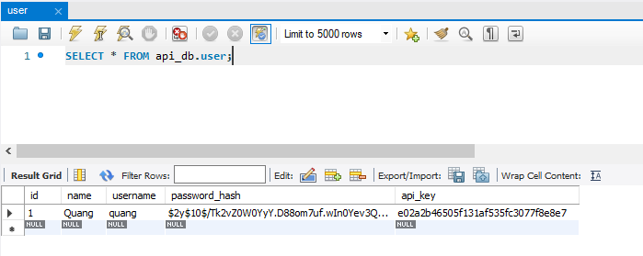

 | call api /tasks

 | Đăng ký thêm 1 user mới, pwd cũng là 123456
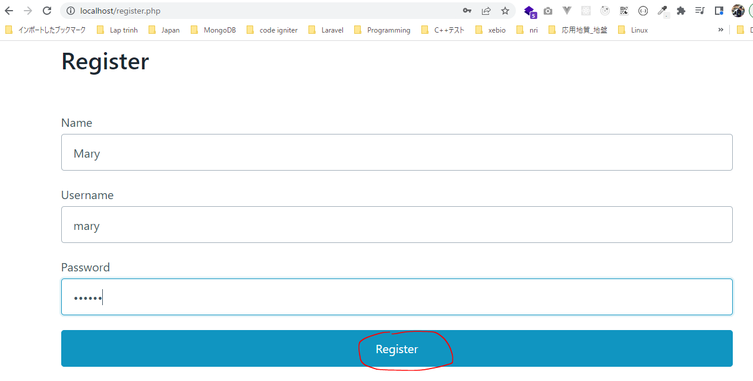

 | user mới được thêm vào DB với id là 3
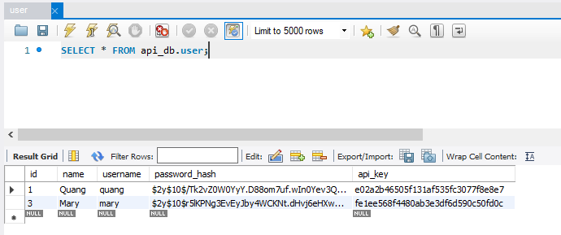

 | Dùng api key của user mới để call api /tasks

Restrict auth user's tasks
 | Restrict the tasks index endpoint to only show the authenticated user's tasks
 | Mình đã lấy được giá trị id trong bảng user dựa vào giá trị key api được truyền đến, giá vào giá trị này mình có thể ràng buộc các task trong bảng task dựa vào user_id

構成
 | rest-api-php
 |  | 1.api-basics
 |  | 2.http-basics
 |  | 3.rest-and-restful-apis
 |  |  | 1.access-a-restful-api
 |  |  |  | gists.php
 |  |  |  | index.php
 |  |  | 2.guzzlehttp
 |  |  | 3.use-an-sdk
 |  |  | 4.create-a-restful-api
 |  |  |  | api
 |  |  |  |  | .htaccess
 |  |  |  |  | bootstrap.php
 |  |  |  |  | index.php | → | code
 |  |  |  | database
 |  |  |  |  | 1.create_database.sql
 |  |  |  |  | 2.create_task_table.sql
 |  |  |  |  | 3.insert_task_table.sql
 |  |  |  |  | 4.create_user_table.sql
 |  |  |  |  | 5.link_tasks_to_users.sql
 |  |  |  | src
 |  |  |  |  | Auth.php
 |  |  |  |  | Database.php
 |  |  |  |  | ErrorHandler.php
 |  |  |  |  | TaskController.php | → | code
 |  |  |  |  | TaskGateway.php | → | code
 |  |  |  |  | UserGateway.php
 |  |  |  | vendor
 |  |  |  | .env
 |  |  |  | composer.json
 |  |  |  | register.php

rest-api-php\4.create-a-restful-api\src\TaskGateway.php
 | <?php |  |  |  |  |  |  | Before |  |  | After
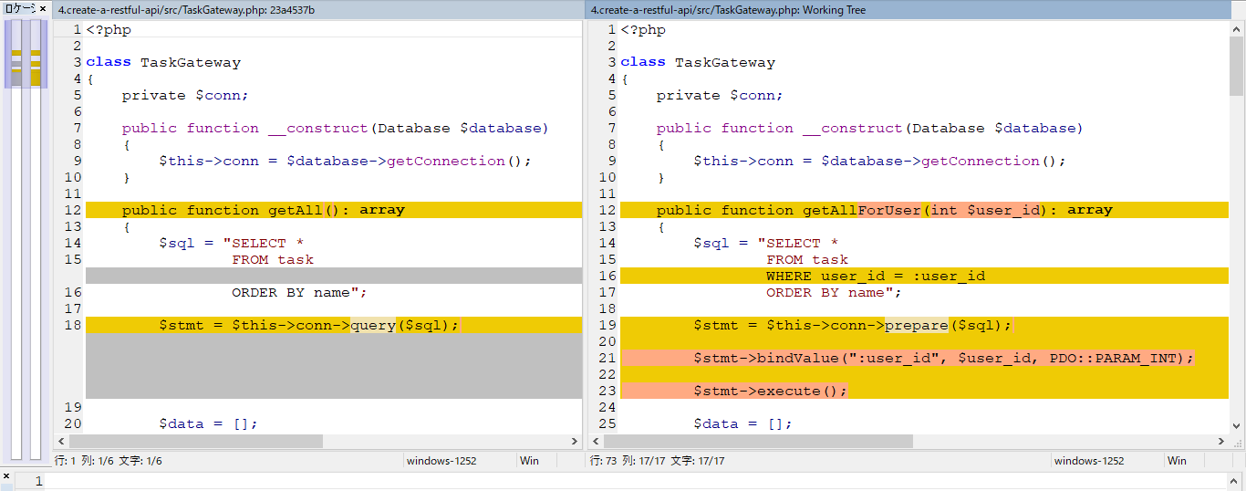
 | class TaskGateway
 | {
 | private $conn;

 | public function __construct(Database $database)
 | {
 | $this->conn = $database->getConnection();
 | }

 | public function getAllForUser(int $user_id): array
 | {
 | $sql = "SELECT *
 | FROM task
 | WHERE user_id = :user_id
 | ORDER BY name";

 | $stmt = $this->conn->prepare($sql);

 | $stmt->bindValue(":user_id", $user_id, PDO::PARAM_INT);

 | $stmt->execute();

 | $data = [];

 | while ($row = $stmt->fetch(PDO::FETCH_ASSOC)) {

 | $row['is_completed'] = (bool) $row['is_completed'];

 | $data[] = $row;
 | }

 | return $data;
 | }

 | public function get(string $id): array
 | {
 | $sql = "SELECT *
 | FROM task
 | WHERE id = :id";

 | $stmt = $this->conn->prepare($sql);

 | $stmt->bindValue(":id", $id, PDO::PARAM_INT);

 | $stmt->execute();

 | $data = $stmt->fetch(PDO::FETCH_ASSOC);

 | if ($data !== false) {

 | $data['is_completed'] = (bool) $data['is_completed'];
 | } else {
 | return [];
 | }

 | return $data;
 | }

 | public function create(array $data): string
 | {
 | $sql = "INSERT INTO task (name, priority, is_completed)
 | VALUES (:name, :priority, :is_completed)";

 | $stmt = $this->conn->prepare($sql);

 | $stmt->bindValue(":name", $data["name"], PDO::PARAM_STR);

 | if (empty($data["priority"])) {

 | $stmt->bindValue(":priority", null, PDO::PARAM_NULL);
 | } else {

 | $stmt->bindValue(":priority", $data["priority"], PDO::PARAM_INT);
 | }

 | $stmt->bindValue(
 | ":is_completed",
 | $data["is_completed"] ?? false,
 | PDO::PARAM_BOOL
 | );

 | $stmt->execute();

 | return $this->conn->lastInsertId();
 | }

 | public function update(string $id, array $data): int
 | {
 | $fields = [];

 | if (!empty($data["name"])) {

 | $fields["name"] = [
 | $data["name"],
 | PDO::PARAM_STR
 | ];
 | }

 | if (array_key_exists("priority", $data)) {

 | $fields["priority"] = [
 | $data["priority"],
 | $data["priority"] === null ? PDO::PARAM_NULL : PDO::PARAM_INT
 | ];
 | }

 | if (array_key_exists("is_completed", $data)) {

 | $fields["is_completed"] = [
 | $data["is_completed"],
 | PDO::PARAM_BOOL
 | ];
 | }

 | if (empty($fields)) {

 | return 0;
 | } else {

 | $sets = array_map(function ($value) {

 | return "$value = :$value";
 | }, array_keys($fields));

 | $sql = "UPDATE task"
 | . " SET " . implode(", ", $sets)
 | . " WHERE id = :id";

 | $stmt = $this->conn->prepare($sql);

 | $stmt->bindValue(":id", $id, PDO::PARAM_INT);

 | foreach ($fields as $name => $values) {

 | $stmt->bindValue(":$name", $values[0], $values[1]);
 | }

 | $stmt->execute();

 | return $stmt->rowCount();
 | }
 | }

 | public function delete(string $id): int
 | {
 | $sql = "DELETE FROM task
 | WHERE id = :id";

 | $stmt = $this->conn->prepare($sql);

 | $stmt->bindValue(":id", $id, PDO::PARAM_INT);

 | $stmt->execute();

 | return $stmt->rowCount();
 | }
 | }

rest-api-php\4.create-a-restful-api\src\TaskController.php
 | <?php |  |  |  |  |  |  | Before |  | After
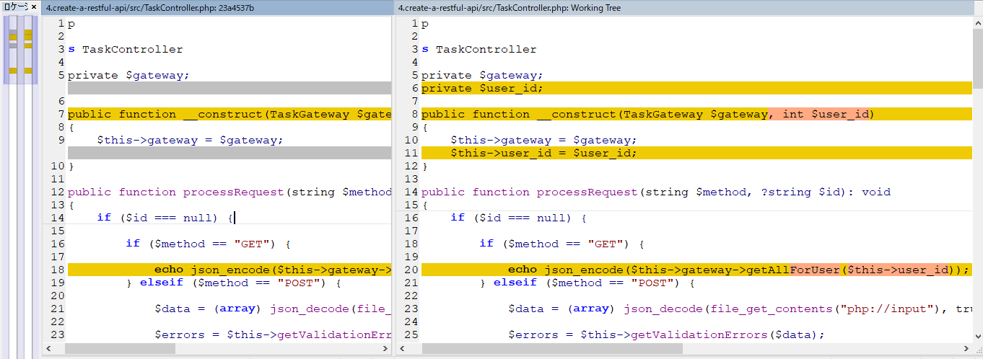
 | class TaskController
 | {
 | private $gateway;
 | private $user_id;

 | public function __construct(TaskGateway $gateway, int $user_id)
 | {
 | $this->gateway = $gateway;
 | $this->user_id = $user_id;
 | }

 | public function processRequest(string $method, ?string $id): void
 | {
 | if ($id === null) {

 | if ($method == "GET") {

 | echo json_encode($this->gateway->getAllForUser($this->user_id));
 | } elseif ($method == "POST") {

 | $data = (array) json_decode(file_get_contents("php://input"), true);

 | $errors = $this->getValidationErrors($data);

 | if (!empty($errors)) {

 | $this->respondUnprocessableEntity($errors);
 | return;
 | }

 | $id = $this->gateway->create($data);

 | $this->respondCreated($id);
 | } else {

 | $this->respondMethodNotAllowed("GET, POST");
 | }
 | } else {

 | $task = $this->gateway->get($id);

 | if ($task === []) {

 | $this->respondNotFound($id);
 | return;
 | }

 | switch ($method) {

 | case "GET":
 | echo json_encode($task);
 | break;

 | case "PATCH":
 | $data = (array) json_decode(file_get_contents("php://input"), true);

 | $errors = $this->getValidationErrors($data, false);

 | if (!empty($errors)) {

 | $this->respondUnprocessableEntity($errors);
 | return;
 | }

 | $rows = $this->gateway->update($id, $data);
 | echo json_encode(["message" => "Task updated", "rows" => $rows]);
 | break;

 | case "DELETE":
 | $rows = $this->gateway->delete($id);
 | echo json_encode(["message" => "Task deleted", "rows" => $rows]);
 | break;

 | default:
 | $this->respondMethodNotAllowed("GET, PATCH, DELETE");
 | }
 | }
 | }

 | private function respondUnprocessableEntity(array $errors): void
 | {
 | http_response_code(422);
 | echo json_encode(["errors" => $errors]);
 | }

 | private function respondMethodNotAllowed(string $allowed_methods): void
 | {
 | http_response_code(405);
 | header("Allow: $allowed_methods");
 | }

 | private function respondNotFound(string $id): void
 | {
 | http_response_code(404);
 | echo json_encode(["message" => "Task with ID $id not found"]);
 | }

 | private function respondCreated(string $id): void
 | {
 | http_response_code(201);
 | echo json_encode(["message" => "Task created", "id" => $id]);
 | }

 | private function getValidationErrors(array $data, bool $is_new = true): array
 | {
 | $errors = [];

 | if ($is_new && empty($data["name"])) {

 | $errors[] = "name is required";
 | }

 | if (!empty($data["priority"])) {

 | if (filter_var($data["priority"], FILTER_VALIDATE_INT) === false) {

 | $errors[] = "priority must be an integer";
 | }
 | }

 | return $errors;
 | }
 | }

rest-api-php\4.create-a-restful-api\api\index.php
 | <?php

 | declare(strict_types=1);

 | require __DIR__ . "/bootstrap.php";

 | ini_set("display_errors", "On");

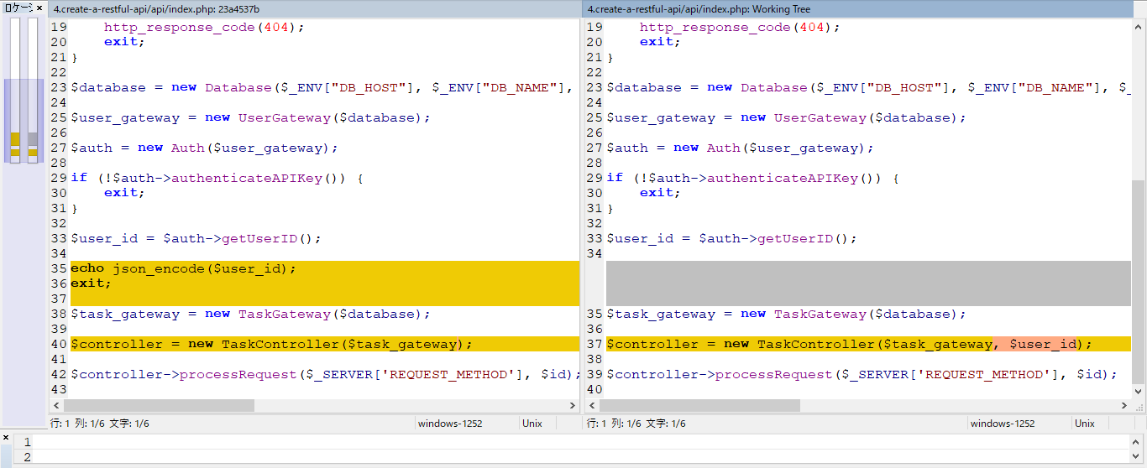
 | $path = parse_url($_SERVER["REQUEST_URI"], PHP_URL_PATH);
 |  |  |  |  |  |  |  |  | Before |  |  | After
 | $parts = explode("/", $path);

 | $resource = $parts[2];

 | $id = $parts[3] ?? null;

 | if ($resource != "tasks") {

 | http_response_code(404);
 | exit;
 | }

 | $database = new Database($_ENV["DB_HOST"], $_ENV["DB_NAME"], $_ENV["DB_USER"], $_ENV["DB_PASS"]);

 | $user_gateway = new UserGateway($database);

 | $auth = new Auth($user_gateway);

 | if (!$auth->authenticateAPIKey()) {
 | exit;
 | }

 | $user_id = $auth->getUserID();

 | $task_gateway = new TaskGateway($database);

 | $controller = new TaskController($task_gateway, $user_id);

 | $controller->processRequest($_SERVER['REQUEST_METHOD'], $id);

Check by call api

 | Bảng user đang có user với id là 1 và 3
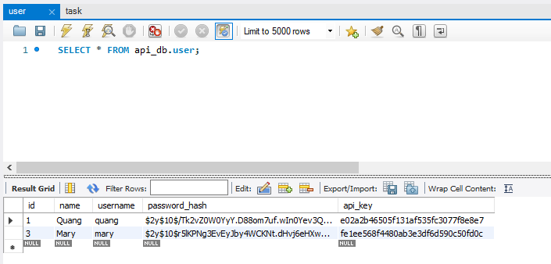

 | Tất cả các task trong bảng task đều đang có user_id=1
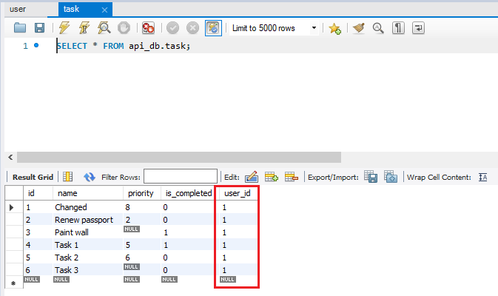

 | Sử dụng api key của user id = 1 để call api /tasks, kết quả trả về ta nhận được danh sách tất cả các task trong bảng task


 | Ngược lại sử dụng api key của user id = 1 để call api /tasks, kết quả trả về ta nhận được danh sách rỗng nghĩa là ko get được bất cứ task nào

RestrictTheRest ofTaskEndpoints
 | Restrict the rest of the task endpoints to the authenticated user's tasks
 | Mình đã ràng buộc xong cho api endpoint /tasks với phương thức get tất các các task cho user đã được authentication với giá trị api key truyền lên. Mình sẽ tiếp tục cho các enpoint khác

構成
 | rest-api-php
 |  | 1.api-basics
 |  | 2.http-basics
 |  | 3.rest-and-restful-apis
 |  |  | 1.access-a-restful-api
 |  |  |  | gists.php
 |  |  |  | index.php
 |  |  | 2.guzzlehttp
 |  |  | 3.use-an-sdk
 |  |  | 4.create-a-restful-api
 |  |  |  | api
 |  |  |  |  | .htaccess
 |  |  |  |  | bootstrap.php
 |  |  |  |  | index.php
 |  |  |  | database
 |  |  |  |  | 1.create_database.sql
 |  |  |  |  | 2.create_task_table.sql
 |  |  |  |  | 3.insert_task_table.sql
 |  |  |  |  | 4.create_user_table.sql
 |  |  |  |  | 5.link_tasks_to_users.sql
 |  |  |  | src
 |  |  |  |  | Auth.php
 |  |  |  |  | Database.php
 |  |  |  |  | ErrorHandler.php
 |  |  |  |  | TaskController.php | → | code
 |  |  |  |  | TaskGateway.php | → | code
 |  |  |  |  | UserGateway.php
 |  |  |  | vendor
 |  |  |  | .env
 |  |  |  | composer.json
 |  |  |  | register.php

rest-api-php\4.create-a-restful-api\src\TaskGateway.php
 | <?php

 | class TaskGateway
 | {
 | private $conn;

 | public function __construct(Database $database)
 | {
 | $this->conn = $database->getConnection();
 | }

 | public function getAllForUser(int $user_id): array
 | {
 | $sql = "SELECT *
 | FROM task
 | WHERE user_id = :user_id
 | ORDER BY name";

 | $stmt = $this->conn->prepare($sql);

 | $stmt->bindValue(":user_id", $user_id, PDO::PARAM_INT);

 | $stmt->execute();

 | $data = [];

 | while ($row = $stmt->fetch(PDO::FETCH_ASSOC)) {

 | $row['is_completed'] = (bool) $row['is_completed'];

 | $data[] = $row;
 | }

 | return $data; |  |  |  |  | Before |  |  |  | After
 | }

 | public function getForUser(int $user_id, string $id): array
 | {
 | $sql = "SELECT *
 | FROM task
 | WHERE id = :id
 | AND user_id = :user_id";

 | $stmt = $this->conn->prepare($sql);

 | $stmt->bindValue(":id", $id, PDO::PARAM_INT);
 | $stmt->bindValue(":user_id", $user_id, PDO::PARAM_INT);

 | $stmt->execute();

 | $data = $stmt->fetch(PDO::FETCH_ASSOC);

 | if ($data !== false) {

 | $data['is_completed'] = (bool) $data['is_completed'];
 | } else {
 | return [];
 | }
 |  |  |  |  |  | Before |  |  | After
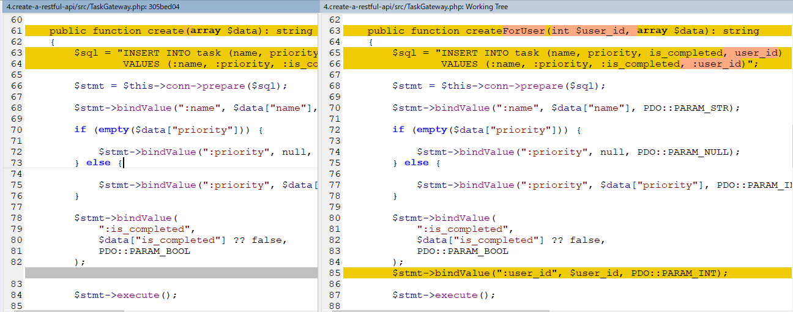
 | return $data;
 | }

 | public function createForUser(int $user_id, array $data): string
 | {
 | $sql = "INSERT INTO task (name, priority, is_completed, user_id)
 | VALUES (:name, :priority, :is_completed, :user_id)";

 | $stmt = $this->conn->prepare($sql);

 | $stmt->bindValue(":name", $data["name"], PDO::PARAM_STR);

 | if (empty($data["priority"])) {

 | $stmt->bindValue(":priority", null, PDO::PARAM_NULL);
 | } else {

 | $stmt->bindValue(":priority", $data["priority"], PDO::PARAM_INT);
 | }

 | $stmt->bindValue(
 | ":is_completed",
 | $data["is_completed"] ?? false,
 | PDO::PARAM_BOOL
 | );
 | $stmt->bindValue(":user_id", $user_id, PDO::PARAM_INT);

 | $stmt->execute();

 | return $this->conn->lastInsertId();
 | }
 |  |  |  |  |  | Before |  | After
 | public function updateForUser(int $user_id, string $id, array $data): int
 | {
 | $fields = [];

 | if (!empty($data["name"])) {

 | $fields["name"] = [
 | $data["name"],
 | PDO::PARAM_STR
 | ];
 | }

 | if (array_key_exists("priority", $data)) {

 | $fields["priority"] = [
 | $data["priority"],
 | $data["priority"] === null ? PDO::PARAM_NULL : PDO::PARAM_INT
 | ];
 | }

 | if (array_key_exists("is_completed", $data)) {

 | $fields["is_completed"] = [
 | $data["is_completed"],
 | PDO::PARAM_BOOL
 | ];
 | }

 | if (empty($fields)) {

 | return 0;
 | } else {

 | $sets = array_map(function ($value) {

 | return "$value = :$value";
 | }, array_keys($fields));

 | $sql = "UPDATE task"
 | . " SET " . implode(", ", $sets)
 | . " WHERE id = :id"
 | . " AND user_id = :user_id";

 | $stmt = $this->conn->prepare($sql);

 | $stmt->bindValue(":id", $id, PDO::PARAM_INT);
 | $stmt->bindValue(":user_id", $user_id, PDO::PARAM_INT);

 | foreach ($fields as $name => $values) {

 | $stmt->bindValue(":$name", $values[0], $values[1]);
 | }

 | $stmt->execute();

 | return $stmt->rowCount();
 | }
 | } |  |  |  |  | Before |  |  |  | After

 | public function deleteForUser(int $user_id, string $id): int
 | {
 | $sql = "DELETE FROM task
 | WHERE id = :id
 | AND user_id = :user_id";

 | $stmt = $this->conn->prepare($sql);

 | $stmt->bindValue(":id", $id, PDO::PARAM_INT);
 | $stmt->bindValue(":user_id", $user_id, PDO::PARAM_INT);

 | $stmt->execute();

 | return $stmt->rowCount();
 | }
 | }

rest-api-php\4.create-a-restful-api\src\TaskController.php
 | <?php

 | class TaskController
 | {
 | private $gateway;
 | private $user_id;

 | public function __construct(TaskGateway $gateway, int $user_id)
 | {
 | $this->gateway = $gateway;
 | $this->user_id = $user_id;
 | }

 | public function processRequest(string $method, ?string $id): void
 | {
 | if ($id === null) {

 | if ($method == "GET") {

 | echo json_encode($this->gateway->getAllForUser($this->user_id));
 | } elseif ($method == "POST") {

 | $data = (array) json_decode(file_get_contents("php://input"), true);

 | $errors = $this->getValidationErrors($data);

 | if (!empty($errors)) {

 | $this->respondUnprocessableEntity($errors);
 | return;
 | }

 | $id = $this->gateway->createForUser($this->user_id, $data);

 | $this->respondCreated($id);
 | } else {

 | $this->respondMethodNotAllowed("GET, POST");
 | }
 | } else {

 | $task = $this->gateway->getForUser($this->user_id, $id);

 | if ($task === []) {

 | $this->respondNotFound($id);
 | return;
 | }

 | switch ($method) {

 | case "GET":
 | echo json_encode($task);
 | break;

 | case "PATCH":
 | $data = (array) json_decode(file_get_contents("php://input"), true);

 | $errors = $this->getValidationErrors($data, false);

 | if (!empty($errors)) {

 | $this->respondUnprocessableEntity($errors);
 | return;
 | }

 | $rows = $this->gateway->updateForUser($this->user_id, $id, $data);
 | echo json_encode(["message" => "Task updated", "rows" => $rows]);
 | break;

 | case "DELETE":
 | $rows = $this->gateway->deleteForUser($this->user_id, $id);
 | echo json_encode(["message" => "Task deleted", "rows" => $rows]);
 | break;

 | default:
 | $this->respondMethodNotAllowed("GET, PATCH, DELETE");
 | }
 | }
 | }

 | private function respondUnprocessableEntity(array $errors): void
 | {
 | http_response_code(422);
 | echo json_encode(["errors" => $errors]);
 | }

 | private function respondMethodNotAllowed(string $allowed_methods): void
 | {
 | http_response_code(405);
 | header("Allow: $allowed_methods");
 | }

 | private function respondNotFound(string $id): void
 | {
 | http_response_code(404);
 | echo json_encode(["message" => "Task with ID $id not found"]);
 | }

 | private function respondCreated(string $id): void
 | {
 | http_response_code(201);
 | echo json_encode(["message" => "Task created", "id" => $id]);
 | }

 | private function getValidationErrors(array $data, bool $is_new = true): array
 | {
 | $errors = [];

 | if ($is_new && empty($data["name"])) {

 | $errors[] = "name is required";
 | }

 | if (!empty($data["priority"])) {

 | if (filter_var($data["priority"], FILTER_VALIDATE_INT) === false) {

 | $errors[] = "priority must be an integer";
 | }
 | }

 | return $errors;
 | }
 | }

Check by call api
Create task mới

 | Bảng user hiện tại có 2 user có id là 1 và 3
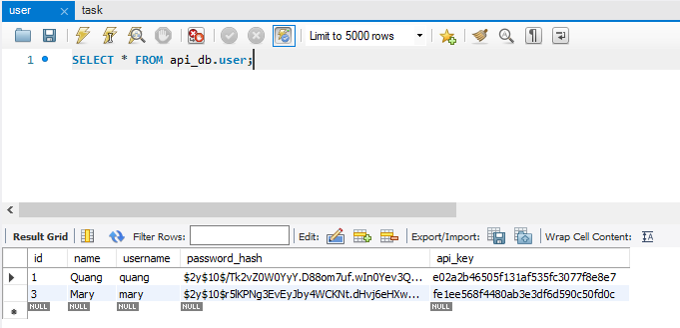

 | Call api /tasks với phương thức POST để tạo 1 task mới cho user có id là 3

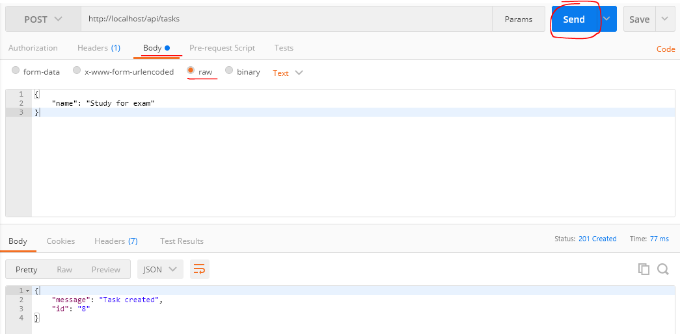

 | Check database bảng task có task mới có là 8 được thêm tương ứng với user_id là 3
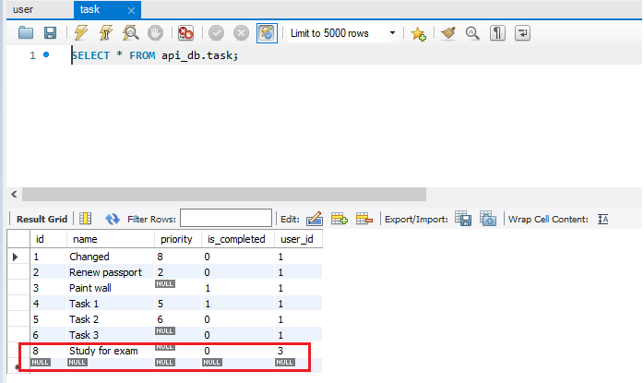

Vẫn dùng api key của user có id là 3 vừa tạo task có id là 8 để call api /tasks/8 với phương thức get để lấy thông tin của task vừa tạo
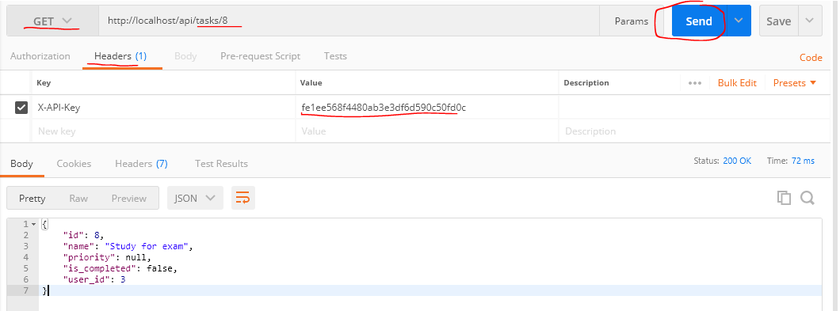

Để chắc chắn rằng thông tin task vừa get trên đã được ràng buộc với api key của user id là 3 thì mình sẽ gọi lại api tasks/8 phương thức get như trên nhưng với api key của user id là 1 thì sẽ
ko lấy được thông tin của task đó ko và trả về 404 bởi vì task id là 8 vừa tạo trên ko thuộc về user id là 1 mà mình dùng api key truyền lên để authentication.
Ngược lại nếu dùng api key là giá trị ko tồn tại trong bảng user thì sẽ trả về 401 Unauthorized
Ko truyền hoặc truyền api key rỗng thì trả về 400 Bad Request
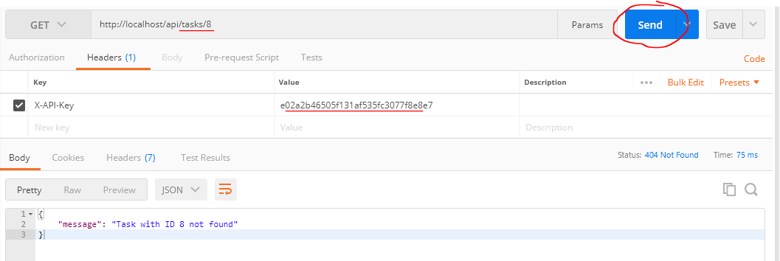

Dùng api key của user có id là 3 đã tạo task có id là 8 để call api /tasks/8 với phương thức PATCH và api key của đúng user id là 3 đó để update thông tin task đó
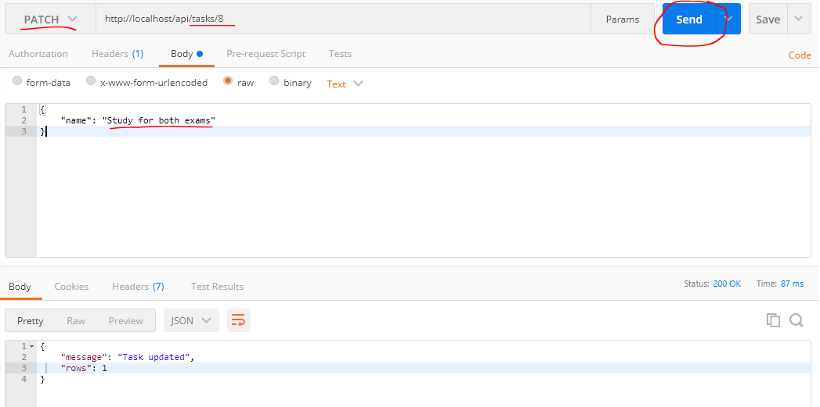

 | Gọi api /tasks/8 giống như trên nhưng thay đổi phương thức PATCH thành GET để check thông tin name của task đã được update
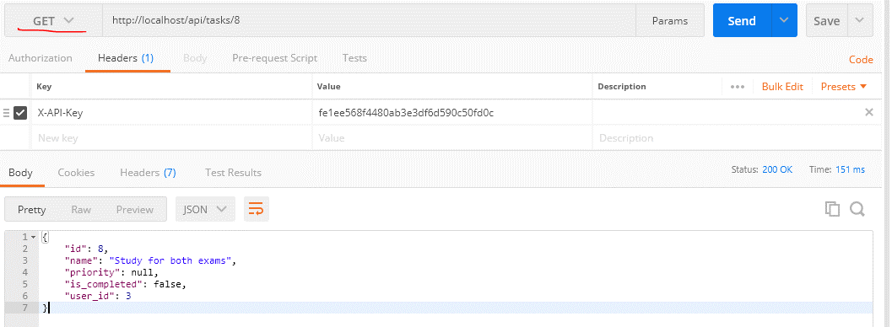

Dùng api key của user có id là 3 đã tạo task có id là 8 để call api /tasks/8 với phương thức DELETE và api key của đúng user id là 3 đó để delete task vừa tạo

Dùng api key của user có id là 3 đã tạo task có id là 8 để call api /tasks/8 với phương thức GET và api key của đúng user id là 3 đó để check task đó đã được delete(kết quả trả về 404 vì task
đã được xóa và ko còn tồn tại trong DB)

Cache the database connection

 | Cache the database connection to avoid multiple connections in the same request
 | Đối với bất kỳ 1 request call api nào thì đầu tiên cũng sẽ truyền đến index.php đầu tiên. Hiện tại index.php có UserGateway và TaskGateway class và trong 2 class này đều khởi tạo connection đến
 | DB bằng cách gọi phương thức getConnection() của class Database trong hàm khởi tạo __construct() của TaskGateway và UserGateway
 |  | rest-api-php\4.create-a-restful-api\src\TaskGateway.php
 |  | rest-api-php\4.create-a-restful-api\src\UserGateway.php
 |  | public function __construct(Database $database)
 |  | {
 |  | $this->conn = $database->getConnection();
 |  | }

 | Điều này có nghĩa là đối với bất kỳ request nào thì cũng sẽ có 2 connection đến DB. Để tránh điều này mình sẽ lưu lại connection vào 1 property($conn) của class Database để biết DB đã được connection
 | hay chưa. Khi phương thức getConnection thực hiện kết nối thì sẽ kiếm tra chưa connection với DB thì mới thực hiện connection, còn đã connection rồi thì ko cần connection lại nữa
 | Do đó ở lần đầu tiên phương thức getConnection() được gọi đến, sau khi connection với DB thì connection sẽ được lưu vào trong property $conn, các lần gọi đến phương thức getConnection()
 | sau nó sẽ trả luôn về giá trị $conn đó. Điều này giúp mình tránh được mutiple connection đến DB đối với cùng 1 request đến 1 api enpoint nào đó.

構成
 | rest-api-php
 |  | 1.api-basics
 |  | 2.http-basics
 |  | 3.rest-and-restful-apis
 |  |  | 1.access-a-restful-api
 |  |  |  | gists.php
 |  |  |  | index.php
 |  |  | 2.guzzlehttp
 |  |  | 3.use-an-sdk
 |  |  | 4.create-a-restful-api
 |  |  |  | api
 |  |  |  |  | .htaccess
 |  |  |  |  | bootstrap.php
 |  |  |  |  | index.php
 |  |  |  | database
 |  |  |  |  | 1.create_database.sql
 |  |  |  |  | 2.create_task_table.sql
 |  |  |  |  | 3.insert_task_table.sql
 |  |  |  |  | 4.create_user_table.sql
 |  |  |  |  | 5.link_tasks_to_users.sql
 |  |  |  | src
 |  |  |  |  | Auth.php
 |  |  |  |  | Database.php | → | code
 |  |  |  |  | ErrorHandler.php
 |  |  |  |  | TaskController.php
 |  |  |  |  | TaskGateway.php
 |  |  |  |  | UserGateway.php
 |  |  |  | vendor
 |  |  |  | .env
 |  |  |  | composer.json
 |  |  |  | register.php

rest-api-php\4.create-a-restful-api\src\Database.php
 | <?php

 | class Database
 | {
 | private $host; |  |  |  |  |  | Before | After
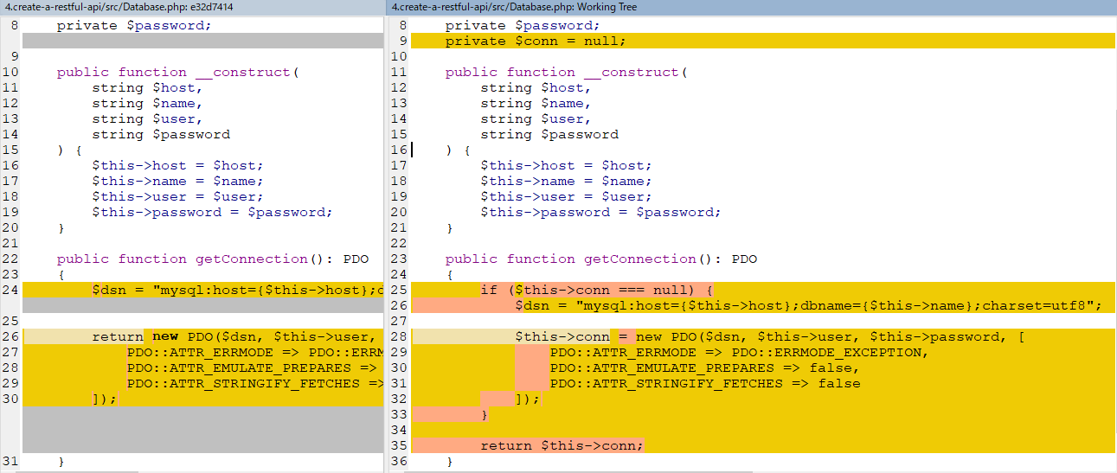
 | private $name;
 | private $user;
 | private $password;
 | private $conn = null;

 | public function __construct(
 | string $host,
 | string $name,
 | string $user,
 | string $password
 | ) {
 | $this->host = $host;
 | $this->name = $name;
 | $this->user = $user;
 | $this->password = $password;
 | }

 | public function getConnection(): PDO
 | {
 | if ($this->conn === null) {
 | $dsn = "mysql:host={$this->host};dbname={$this->name};charset=utf8";

 | $this->conn = new PDO($dsn, $this->user, $this->password, [
 | PDO::ATTR_ERRMODE => PDO::ERRMODE_EXCEPTION,
 | PDO::ATTR_EMULATE_PREPARES => false,
 | PDO::ATTR_STRINGIFY_FETCHES => false
 | ]);
 | }

 | return $this->conn;
 | }
 | }

Check by call api để kiểm tra kết nối DB vẫn hoạt động bình thường

